Sheet3
0 |  |  | 1 |  |  | 2 |  |  | 3
自由路段 |  |  | 标准施工区 |  |  | 占一还一 |  |  | 占而不还

126.33333333 | 379 |  | 870.11111111 | 1314.5666667 |  | 2064.6883721 | 2313.0465116 |  | 2943.8447867 | 3310.5734597
 | 252.66666667 |  |  | 444.45555556 |  |  | 248.35813953 |  |  | 366.72867299

 |  | 自由路段与第一个施工区交界 |  |  | 第一个和第二个交界 |  |  | 第二个和第三个交界 |  |  | 最后
 |  | 379 |  |  | 1484 |  |  | 2402 |  |  | 3473

标准施工区
 | 870.11111111 | 1314.5666667
379 |  |  | 1484
0 | 1 | 2 | 3 | 4 | 5 | 5.5 | 6 | 7 | 8 | 9
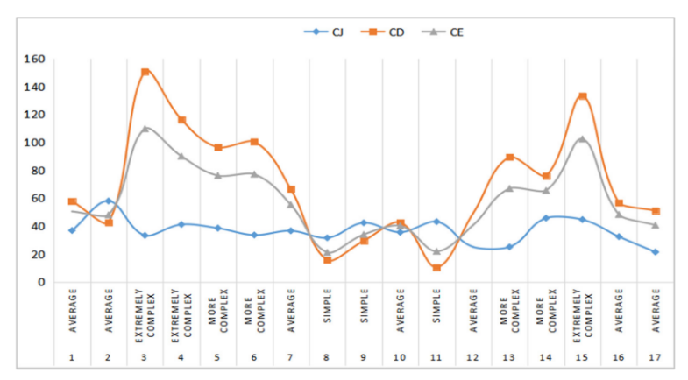
3 | 3 | 3 | 4 | 3 | 3.5 | 7 | 11 | 5 | 5 | 3

占一还一
 | 2064.6883721 | 2313.0465116
1484 |  |  | 2402

0 | 1 | 2 | 3 | 4 | 5 | 6 | 7 | 8 | 8.8 | 9.5 | 10 | 11 | 12 | 13
3 | 3 | 3 | 3 | 3 | 3.2 | 4 | 3.5 | 10 | 11 | 9 | 5 | 7 | 3.7 | 3

占而不还
 | 2943.8447867 | 3310.5734597
2402 |  |  | 3473
0 | 1 | 2 | 3 | 4 | 4.5 | 5 | 5.5 | 6 | 7 | 7.5 | 8 | 8.5
3 | 3 | 3 | 4 | 3 | 4 | 9 | 13 | 10 | 9.5 | 8 | 5 | 3.6

3.00 | 5.19 | 5.94 | 6.91
13

